Geom
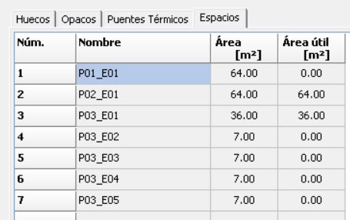

Control Termico
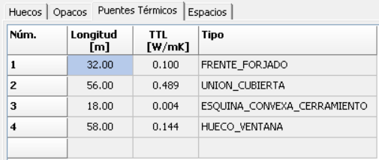
CALCULO DE H1
DEFINICION DE ENVOLVENTE
 |  |  |  |  |  |  |  |  | TRANSMITANCIA TÉRMICA
Opacos
Nombre | Orientacion | tipo | W (m) | H (m) |  |  |  | Sup (m²) | U W/(m^2 K) | U_lim CTE | Cumple CTE | H W/K
P02_E01_PE001 | S | MURO EXTERIOR | 8 | 4 |  |  |  | 21 | 0.22 | 0.37 | Si | 4.62
P02_E01_PE002 | E | MURO EXTERIOR | 8 | 4 |  |  |  | 25.4 | 0.22 | 0.37 | Si | 5.59
P02_E01_PE003 | N | MURO EXTERIOR | 8 | 4 |  |  |  | 25.4 | 0.22 | 0.37 | Si | 5.59
P02_E01_PE004 | O | MURO EXTERIOR | 8 | 4 |  |  |  | 27.6 | 0.22 | 0.37 | Si | 6.07
total muros |  |  |  |  |  |  |  | 99.40 m^2 | 21.87 W/K |  |  | 21.87
P2_E01_FI002 |  | techo |  |  |  |  |  | 32 | 0.17 | 0.37 | Si | 5.40

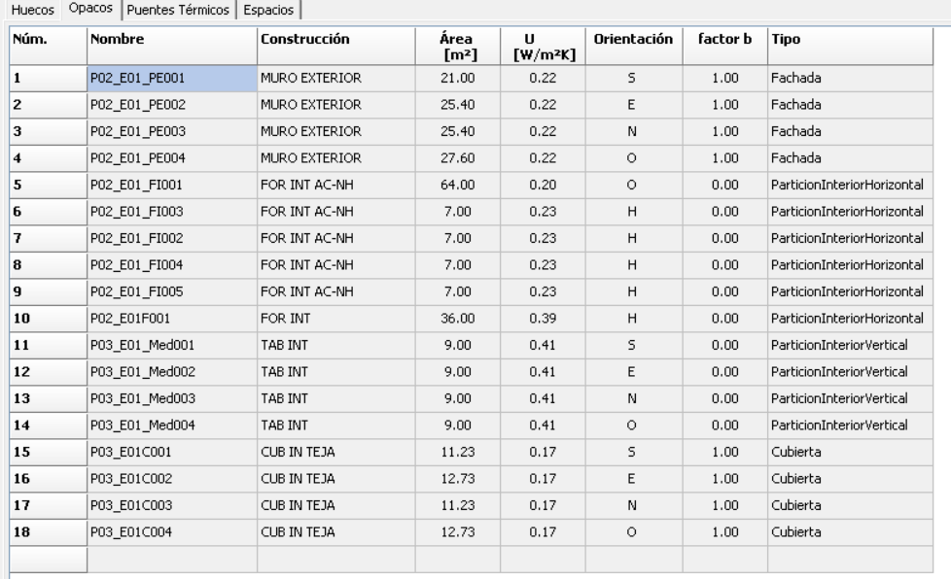

TOTALES PLANTA 02 |  |  |  |  | 99,40 28,60 128,00 |  |  |  | 56,80
PLANTA BAJOCUBIERTA. P03
M2.N1 | EXTERIOR | M, FACHADA | 0 | - | - | - | - | 0,22 | -
M2.E1 | EXTERIOR | M, FACHADA | 0 | - | - | - | - | 0,22 | -
M2.S1 | EXTERIOR | M, FACHADA | 0 | - | - | - | - | 0,22 | -
M2.O1 | EXTERIOR | M, FACHADA | 0 | - | - | - | - | 0,22 | -
F3.1 | NH | SUELO | 0 | - | - | - | - | 0,37 | -
F3.2 | NH | SUELO | 0 | - | - | - | - | 0,17 | -
C3-N1 | EXTERIOR | CUBIERTA | 1 | 1 | 11,22 | - | 11,22 | 0,17 | 1,91
H3-N1 | EXTERIOR | LUCERNARIO | 1 | 1 |  | 1,5 | 1,50 | 1,29 | 1,94
C3-E1 | EXTERIOR | CUBIERTA | 1 | 1 | 12,72 | - | 12,72 | 0,17 | 2,16
C3-S1 | EXTERIOR | CUBIERTA | 1 | 1 | 11,22 | - | 11,22 | 0,17 | 1,91
H3-S1 | EXTERIOR | LUCERNARIO | 1 | 1 |  | 1,5 | 1,50 | 1,29 | 1,94
C3-O1 | EXTERIOR | CUBIERTA | 1 | 1 | 12,72 | - | 12,72 | 0,17 | 2,16
C3-N2 | EXTERIOR | CUBIERTA | 0 | - | - | - | - | 0,17 | -
C3-E2 | EXTERIOR | CUBIERTA | 0 | - | - | - | - | 0,17 | -
C3-S2 | EXTERIOR | CUBIERTA | 0 | - | - | - | - | 0,17 | -
C3-O2 | EXTERIOR | CUBIERTA | 0 | - | - | - | - | 0,17 | -
P3-N1 | N.H. | PARTICIÓN | 1 | 0 | - | - | - | 0,46 | -
P3-E1 | N.H. | PARTICIÓN | 1 | 0 | - | - | - | 0,46 | -
P3-S1 | N.H. | PARTICIÓN | 1 | 0 | - | - | - | 0,46 | -
P3-O1 | N.H. | PARTICIÓN | 1 | 0 | - | - | - | 0,46 | -

TOTALES PLANTA 03 |  |  |  |  | 47,88 | 3,00 | 50,88 |  | 12,01

TOTALES EDIFICIO |  |  |  |  | 147,28 | 31,60 | 178,88 |  | 68,81

Huecos
Nombre | Orientacion | tipo |  |  | retran-queo R (m) | R/H | R/W | Sup. (m²) | U W/(m^2 K) | U_lim CTE | Cumple CTE | H (W/K)
P02_E01_PE001_V | S | ventana | 5 | 2.2 | 0.5 | 0.23 | 0.10 | 11 | 1.13 | 1.80 | Si | 12.43
P02_E01_PE002_V | E | ventana | 3 | 2.2 | 0.5 | 0.23 | 0.17 | 6.6 | 1.13 | 1.80 | Si | 7.46
P02_E01_PE003_V | N | ventana | 3 | 2.2 | 0.5 | 0.23 | 0.17 | 6.6 | 1.13 | 1.80 | Si | 7.46
P02_E01_PE004_V | O | PTA | 1 | 2.2 |  | - | - | 2.2 | 2.20 | 5.70 | Si | 4.84
P02_E01_PE004_V2 | Oeste | ventana | 1 | 2.2 | 0.5 | 0.23 | 0.50 | 2.2 | 1.13 | 1.80 | Si | 2.49
 |  |  |  |  |  |  |  | 28.60 m^2 | 34.67 W/K |  |  | 34.67 W/K
total
P03_E01C001_V1 | Lucernario S |  |  |  |  |  |  | 1.5 | 1.29 |  |  | 1.94
P03_E01C003_V1 | Lucernario N |  |  |  |  |  |  | 1.5 | 1.29 |  |  | 1.94



 |  |  |  |  |  |  | 56.54 W/K
Puentes termicos | DA-DB-HE-3_Puentes_termicos.pdf
 |  | longitud (m) | Psi W/(m K) |  |  | H W/K
Frentes de forjado |  | 32 | 0.1 |  |  | 3.20
Cubiertas planas |  | 56 | 0.489 |  |  | 27.38
Esquinas exteriores |  | 18 | 0.004 |  |  | 0.07
Huecos |  | 58 | 0.144 |  |  | 8.35
 |  | 164 |  |  |  | 39.01 W/K

 |  |  | H total (W/K) |  |  | 95.55 W/K
 |  |  | A_envolvente_interior (m^2) |  |  | 128.00 m^2
 |  |  | K edificio (W /(m^2 K)) |  |  | 0.75 W / m^2 K

Calor
 |  |  |  |  |  |  |  |  | Tiempo con potencia insuficiente para cumplir las consignas con los equipos definidos (h) | SERVICIO | VECTOR ENERGÉTI CO | [ D] KW·h/ m 2·año | Consumo E. Final KW·h/ m 2·año | factor de paso a E.P.T. |  | Consumo E. Prim. Total KW·h/ m 2·año | factor de paso a E.P.N.R. |  | Consumo E. P. NO RENOV. KW·h/ m 2·año | Consumo E. P. RENOV. KW·h/ m 2·año | Factores de conversion de energia final a primaria
 |  |  |  |  |  |  |  |  | 73 | CALEFACCIÓN | BIOMASA | 69.37 | 73.66 | 1,113 | 81,984 | 81.98 | 0.085 | 6.9683 | 6.26 | 75.72 |  | Valores aprobados
 |  |  |  |  |  |  |  |  |  |  | GAS NATURAL (*) |  | 0.9 | 1,195 | 1,076 | 1.07 | 1.19 | 1.2733 | 1.07 | 0.004 |  | kWh E.primaria renovable /kWh E. final | kWh E.primaria no renovable /kWh E. final | kWh E.primaria total /kWh E. final
 |  |  |  |  |  |  |  |  |  | REFRIGERACIÓN | ELECTRICIDAD (*) | 12.6 | 5 | 2,368 | 11,840 | 11.84 | 1,954 | 23135.36 | 9.77 | 2.07 | Electricidad convencional Nacional | 0.396 | 2.01 | 2.40
 |  |  |  |  |  |  |  |  |  | ACS | BIOMASA | 17.76 | 19.1 | 1,113 | 21,258 | 21.25 | 0.085 | 1.80625 | 1.62 | 19.63 | Electricidad convencional peninsular | 0.414 | 1.95 | 2.37
 |  |  |  |  |  |  |  |  |  | VENTILACIÓN | ELECTRICIDAD | - | 0.37 | 2,368 | 876 | 0.88 | 1,954 | 1719.52 | 0.72 | 0.15 | Electricidad convencional extrapeninsular | 0.075 | 2.94 | 3.01
 |  |  |  |  |  |  |  |  |  | TOTALES |  |  | 99.02 |  | - | 117.03 |  | 0 | 19.44 | 97.58 | Electricidad convencional Baleares | 0.082 | 2.97 | 3.05
 |  |  |  |  |  |  |  |  |  |  |  |  | 99.03 |  |  | 117.02 |  |  | 19.44 | 97.574 | Electricidad convencional Canarias | 0.07 | 2.92 | 2.99
 |  |  |  |  |  |  |  |  |  |  |  |  |  |  |  |  |  |  |  |  | Electricidad convencional Ceuta y Melill'a | 0.072 | 2.72 | 2.79
 |  | Area (m^2) | D Calefaccion | Rendimiento |  | Suelo radiante Potencia media de emision (W/m^2) | Potencia maxima nominal (kW) | Consumo sustititivo |  |  |  |  |  |  |  |  |  |  |  |  | Gasoleo calefaccion | 0.003 | 1.18 | 1.18
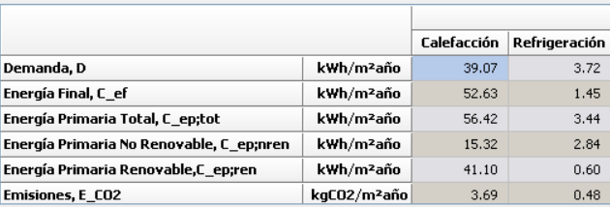
 | P02_E01 | 64 | 48.97 kWh/m^2*ano | 0.93 | 52.655913978 | 70 | 4.48 | 0.84 kWh/m^2*ano |  |  |  |  |  |  |  |  |  |  |  |  | GLP | 0.003 | 1.20 | 1.20
 | P03_E01 | 36 |  |  |  | 85 | 3.06 |  |  |  |  |  |  |  |  |  |  |  |  |  | Gasnatural | 0.005 | 1.19 | 1.20
 |  |  | 0.00 kWh/m^2*ano |  |  |  |  |  |  |  |  |  |  |  |  |  |  |  |  |  | Carbon | 0.002 | 1.08 | 1.08
 |  |  | 39.07 kWh/m^2*ano |  |  |  |  |  |  |  |  |  |  |  |  |  |  |  |  |  | Biomasa no densificada | 1,003 | 0.03 | 1.04
 |  |  |  |  |  |  |  |  |  |  |  |  |  |  |  |  |  |  |  |  | Biomasa densificada (pelets) | 1,028 | 0.09 | 1.11
 | Demanda | Area (m^2) | D Refrigeracion | Rendimiento |  |  |  | Consumo sustititivo
 | P02_E01 | 64 | 3.35 kWh/m^2*ano | 0.026 |  |  |  | 3.08 kWh/m^2*ano
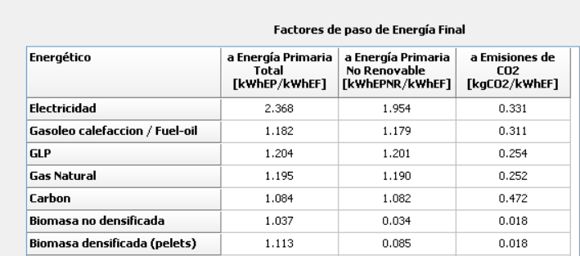

 |  |  | 52.32
 | Horas fuera de consigna de la biomasa
 | 0

biomass pellet boiler that feeds a low-temperature water-based underfloor heating system |  |  | Rendimiento
 |  |  | 0.93
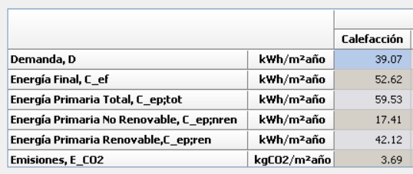

 |  |  |  |  |  | 39.07 | Rendimiento
 |  | 39.45 kWh/m²·year |  |  |  | 52.62 | 0.74249334854
 |  | 39.45 kWh/m²·year / 0.93 = 42.17 kWh/m²·year |  |  |  | #VALUE!
 |  | Primary Energy Total = 42.17 × 1.113 = 46.94 kWh/m²·year
 |  | Primary Energy Non-Renewable = 42.17 × 0.085 = 3.58 kWh/m²·year

 |  | Primary Energy Renewable = 42.17 × 1.028 = 43.35 kWh/m²·year

Frio
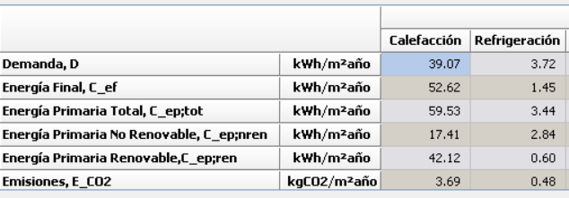
 |  |  |  |  |  |  |  | Tiempo con potencia insuficiente para cumplir las consignas con los equipos definidos (h) | SERVICIO | VECTOR ENERGÉTI CO | [ D] KW·h/ m 2·año | Consumo E. Final KW·h/ m 2·año | factor de paso a E.P.T. |  | Consumo E. Prim. Total KW·h/ m 2·año | factor de paso a E.P.N.R. |  | Consumo E. P. NO RENOV. KW·h/ m 2·año | Consumo E. P. RENOV. KW·h/ m 2·año | Factores de conversion de energia final a primaria
 |  |  |  |  |  |  |  | 73 | REFRIGERACIÓN | ELECTRICIDAD (*) | 12.6 | 5 | 2,368 | 11,840 | 11.84 | 1,954 | 23135.36 | 9.77 | 2.07 |  | Valores aprobados
 |  |  |  |  |  |  |  |  |  |  |  | 5 |  |  | 11.84 |  |  | 9.77 | 2.07 |  | kWh E.primaria renovable /kWh E. final | kWh E.primaria no renovable /kWh E. final | kWh E.primaria total /kWh E. final
 |  |  |  |  |  |  |  |  |  |  |  |  |  |  |  |  |  |  |  | Electricidad convencional Nacional | 0.396 | 2.01 | 2.40
 |  |  |  |  |  |  |  |  |  |  |  |  |  |  |  |  |  |  |  | Electricidad convencional peninsular | 0.414 | 1.95 | 2.37
 |  |  |  |  |  |  |  |  |  |  |  |  |  |  |  |  |  |  |  | Electricidad convencional extrapeninsular | 0.075 | 2.94 | 3.01
 |  |  |  |  |  |  |  |  |  |  |  |  |  |  |  |  |  |  |  | Electricidad convencional Baleares | 0.082 | 2.97 | 3.05
 |  |  |  |  |  |  |  |  |  |  |  |  |  |  |  |  |  |  |  | Electricidad convencional Canarias | 0.07 | 2.92 | 2.99
 |  |  |  |  |  |  |  |  |  |  |  |  |  |  |  |  |  |  |  | Electricidad convencional Ceuta y Melill'a | 0.072 | 2.72 | 2.79
 | Area (m^2) | D Calefaccion | Rendimiento |  | Suelo radiante Potencia media de emision (W/m^2) | Potencia maxima nominal (kW) | Consumo sustititivo |  |  |  |  |  |  |  |  |  |  |  |  | Gasoleo calefaccion | 0.003 | 1.18 | 1.18
P02_E01 | 64 | 48.97 kWh/m^2*ano | 0.93 | 52.655913978 | 70 | 4.48 | 0.84 kWh/m^2*ano |  |  |  |  |  |  |  |  |  |  |  |  | GLP | 0.003 | 1.20 | 1.20
P03_E01 | 36 |  |  |  | 85 | 3.06 |  |  |  |  |  |  |  |  |  |  |  |  |  | Gasnatural | 0.005 | 1.19 | 1.20
 |  | 0.00 kWh/m^2*ano |  |  |  |  |  |  |  |  |  |  |  |  |  |  |  |  |  | Carbon | 0.002 | 1.08 | 1.08
 |  | 39.07 kWh/m^2*ano |  |  |  |  |  |  |  |  |  |  |  |  |  |  |  |  |  | Biomasa no densificada | 1,003 | 0.03 | 1.04
 |  |  |  |  |  |  |  |  |  |  |  |  |  |  |  |  |  |  |  | Biomasa densificada (pelets) | 1,028 | 0.09 | 1.11
Demanda | Area (m^2) | D Refrigeracion | Rendimiento |  |  |  | Consumo sustititivo
P02_E01 | 64 | 3.35 kWh/m^2*ano | 0.026 |  |  |  | 3.08 kWh/m^2*ano

 |  | 52.32
Horas fuera de consigna de la biomasa
0

ACS
 |  |  |  |  |  |  |  | DBHE
 |  |  |  |  |  |  |  | Tabla a-Anejo F. Valores mínimos de ocupación de cálculo en uso residencial privado
 |  |  |  |  |  |  |  | Número de dormitorios | 1 | 2 |  | 3 | 4 | 5 | 6 | 7
 |  |  |  |  |  |  |  | Número de Personas | 1.5 | 3 |  | 4 | 5 | 6 | 6 | 7

Tipo de preparacion final | Temp distribucion ( C ) | Temp utilizacion ( C ) | Acumulador (litros) | A * U Perdidas (W/C)
Acumulador | 60 | 60 | 100 | 0.5

Demanda | Dormitorios | Ocupantes | Necesidades ACS litros/(persona-dia) | Demanda ACS litros/ dia | Estim Perdidas | Demanda total ACS litros/ dia |  | 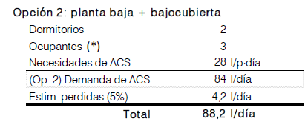
 | 2 | 3 | 28 | 84 | 0.05 | 88.2

SERVICIO | VECTOR ENERGÉTI CO | [ D] KW·h/ m 2·año | Consumo E. Final KW·h/ m 2·año | factor de paso a E.P.T. |  | Consumo E. Prim. Total KW·h/ m 2·año | factor de paso a E.P.N.R. |  | Consumo E. P. NO RENOV. KW·h/ m 2·año | Consumo E. P. RENOV. KW·h/ m 2·año
ACS | BIOMASA | 17.76 | 19.1 | 1,113 | 21,258 | 21.25 | 0.085 | 1.80625 | 1.62 | 19.63
CÁLCULO DE PERDIDAS EN DEPÓSITO
DEMANDA |  |  |  |  |  |  | l / día |  | ALTITUD |  |  |  |  | m
Demanda [D] de diseño por ocupación preparando a 60ºC: |  |  |  |  |  |  | 84,00 |  | Capital de provincia (Teruel) |  |  |  |  | 912,0
Demanda media [D] incluyendo pérdidas (5%) a 60ºC (*): |  |  |  |  |  |  | 88,20 |  | De proyecto en parcela (Albarracín) |  |  |  |  | 1.200,0

MES | nº días | nº de horas del mes | Tª ambiente Ubicación depósito ( ºC) (**) | Tª agua fría TERUEL Capital (ºC) | B | Az (1200 m- 912 m) | Tª agua fría a 1200 m.s.n.m. (ºC) | Coeficiente perdidas depósito A·U (W/ ºC) | ∆T de pósi to T_i , T_o ºC |  | Perdidas Depósito ACS (W·h) | Perdidas Depósito ACS (KW·h)
Enero | 31 | 744 | 20 | 6 | 0.0066 | 288 | 4.1 | 0.5 | 45 |  | 16,740 | 16.74
Febrero | 28 | 672 | 20 | 7 | 0.0066 | 288 | 5.1 | 0.5 | 45 |  | 15,120 | 15.12
Marzo | 31 | 744 | 20 | 8 | 0.0066 | 288 | 6.1 | 0.5 | 45 |  | 16,740 | 16.74
Abril | 30 | 720 | 20 | 10 | 0.0033 | 288 | 9.05 | 0.5 | 45 |  | 16,200 | 16.2
Mayo | 31 | 744 | 20 | 12 | 0.0033 | 288 | 11.05 | 0.5 | 45 |  | 16,740 | 16.74
Junio | 30 | 720 | 20 | 15 | 0.0033 | 288 | 14.05 | 0.5 | 45 |  | 16,200 | 16.2
Julio | 31 | 744 | 20 | 18 | 0.0033 | 288 | 17.05 | 0.5 | 45 |  | 16,740 | 16.74
Agosto | 31 | 744 | 20 | 17 | 0.0033 | 288 | 16.05 | 0.5 | 45 |  | 16,740 | 16.74
Septiembre | 30 | 720 | 20 | 15 | 0.0033 | 288 | 14.05 | 0.5 | 45 |  | 16,200 | 16.2
Octubre | 31 | 744 | 20 | 12 | 0.0066 | 288 | 10.1 | 0.5 | 45 |  | 16,740 | 16.74
Noviembre | 30 | 720 | 20 | 8 | 0.0066 | 288 | 6.1 | 0.5 | 45 |  | 16,200 | 16.2
Diciembre | 31 | 744 | 20 | 6 | 0.0066 | 288 | 4.1 | 0.5 | 45 |  | 16,740 | 16.74
Valores medios y totales: |  |  |  | 11,17 |  |  | 9.7416666667 |  |  |  |  |  | 197.100,00 | 197,10

 |  |  |  |  | TOTAL PERDIDAS EN DEPÓSITO DE ACS: |  |  |  |  |  |  |  |  | 197,10 | KW·h/ año

Atico
Aisladonh-e-No aisladoh-nh
0.25 | 0.91
0.5 | 0.77
0.75 | 0.67
1 | 0.59
1.25 | 0.53
2 | 0.44
2.5 | 0.36
3 | 0.32
 | 0.28
Id | Material | Orientacion | largo | alto | Perimetro | area | U_forjado | A_h_nh/A_nh_e | Coef b | U_forjado_adj | H
P02_E01_FI002 | FOR INT AC-NH | horizontal | 4 |  | 16.00 | 16.00
P02 total |  |  |  |  |  | 16.00 | 0.23

P03_E02_PE001 | MURO EXTERIOR | S |  |  | 4.00 | 2.00
P03_E02_PE002 | MURO EXTERIOR | E |  |  | 4.00 | 2.00
P03_E02_PE003 | MURO EXTERIOR | N |  |  | 4.00 | 2.00
P03_E02_PE004 | MURO EXTERIOR | O |  |  | 4.00 | 2.00
P03_E02C001 | CUB IN TEJA | S | 4 | 2.83 |  | 5.66
P03_E02C002 | CUB IN TEJA | E | 4 | 2.83 |  | 5.66
P03_E02C003 | CUB IN TEJA | N | 4 | 2.83 |  | 5.66
P03_E02C004 | CUB IN TEJA | O | 4 | 2.83 |  | 5.66
P03 total |  |  |  |  |  | 30.63
 |  |  |  |  |  |  |  | 0.52 | 0.73 | 0.17 | 2.70

 |  |  |  |  |  |  |  |  |  |  |  | Linear Interpolation
 |  |  |  |  |  |  |  |  |  |  |  | X | Y
 |  |  |  |  |  |  |  |  |  |  |  | 0.5 | 0.77
 |  |  |  |  |  |  |  |  |  |  |  | 0.75 | 0.67

 |  |  |  |  |  |  |  |  |  |  |  | 0.52240774993 | 0.73

